Solicitud gráfica
 | Área: | Matemáticas |  |  | Fecha:
 | Grado: | 9
 | Título del tema: | Funciones exponenciales y funciones logarítmicas |  |  | ¿Cuaderno de estudio o recurso? | Recurso
 | Editor: | Elsa Galindo |  |  | Motor del recurso | F6B

 | Código guión o recurso: | MA_09_07_REC140 | ← Para determinar este código, visite la hoja de Ayuda
 |  |  |  |  | ESPECIFICACIÓN DE ARCHIVOS A ENTREGAR
Núm. | Archivo Shutterstock o ruta en web | Imagen para: | Tipo | Ubicación de la imagen en el recurso F6B | Nombre imagen SMALL | Tamaño imagen SMALL | Nombre imagen ZOOM | Tamaño imagen ZOOM | Descripción | Observaciones
IMG01 | Ver observaciones | Recurso F6B | Ilustración | Contenido | MA_09_07_REC140_IMG01n.jpg | 320 x 480 px | MA_09_07_REC140_IMG01a.jpg | 800 x 458 px | gráfico de la función f(x)=ln x | 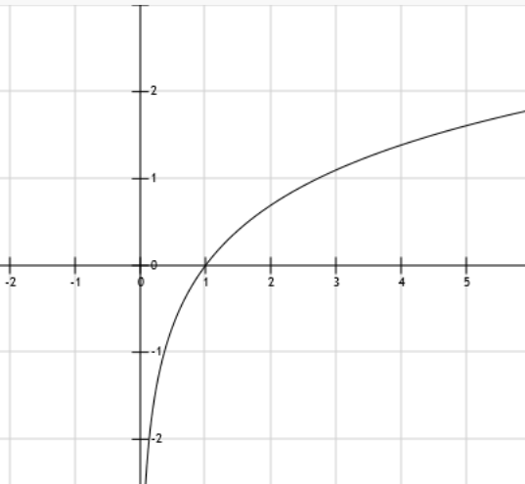
IMG02 | Ver observaciones | Recurso F6B | Ilustración | Contenido | MA_09_07_REC140_IMG02n.jpg | 320 x 480 px | MA_09_07_REC140_IMG02a.jpg | 800 x 458 px | Gráfico en el mismo plano de las funciones f(x)=ln x y | 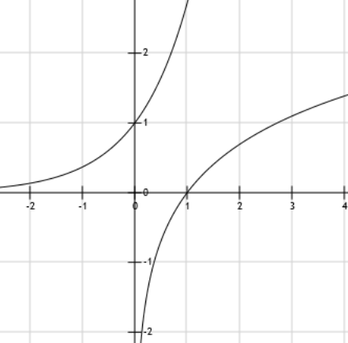
IMG03 | Ver observaciones | Recurso F6B | Ilustración | Contenido | MA_09_07_REC140_IMG03n.jpg | 320 x 480 px | MA_09_07_REC140_IMG03a.jpg | 800 x 458 px | gráfico de la función | 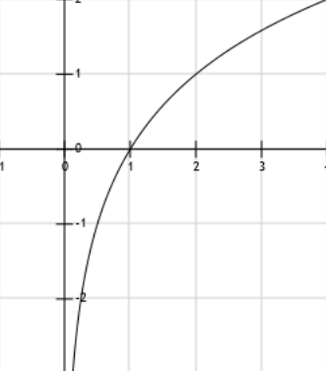
IMG04 | Ver observaciones | Recurso F6B | Ilustración | Contenido | MA_09_07_REC140_IMG04n.jpg | 320 x 480 px | MA_09_07_REC140_IMG04a.jpg | 800 x 458 px | gráfico de la función | 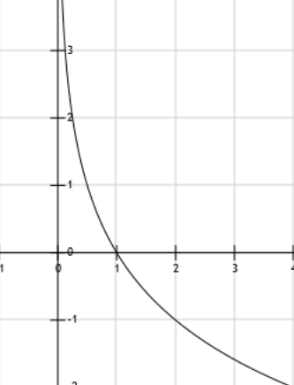
IMG05 | Ver observaciones | Recurso F6B | Ilustración | Contenido | MA_09_07_REC140_IMG05n.jpg | 320 x 480 px | MA_09_07_REC140_IMG05a.jpg | 800 x 458 px | gráfico de la función | 